홈가든 도우미 정보
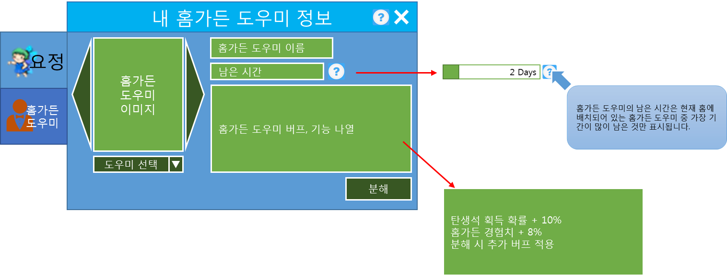
홈가든 도우미 정보 UI

1. 홈가든 도우미 및 분해 관련 홈가든 퀵버튼 변경

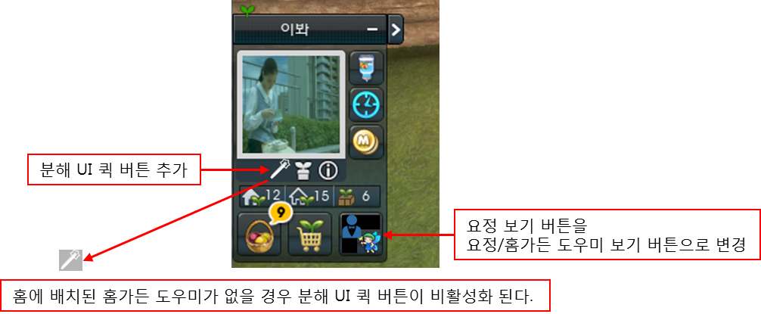

2. 도우미 관련 내 요정 정보 UI 변경

 | 2-1. 요정 / 홈가든 도우미 선택 버튼 추가

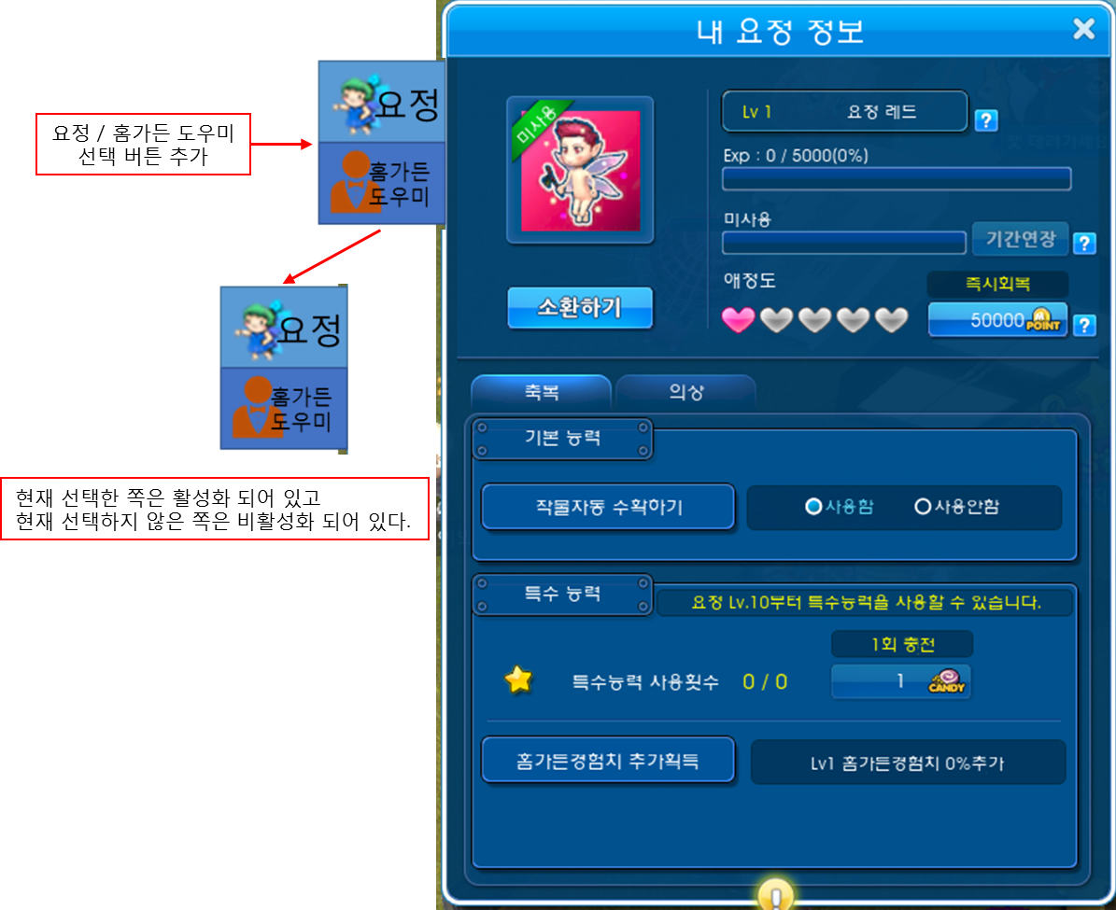

 | 2-2. 홈가든 도우미 정보 추가

분해 UI
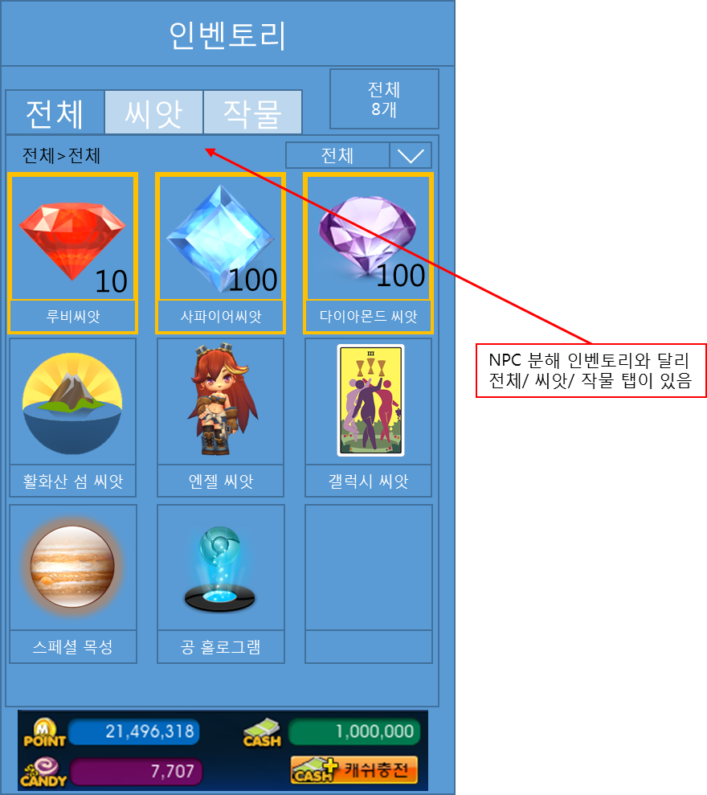
분해 UI

1. NPC 분해 UI

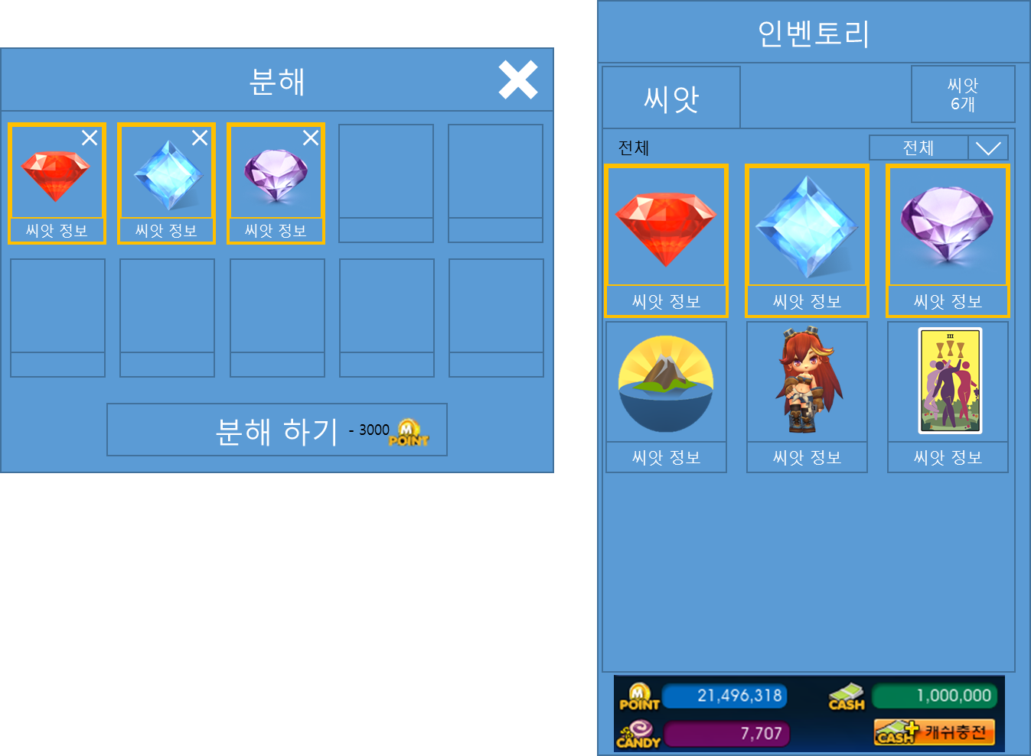

 | 1-1. NPC 분해 등록창 UI

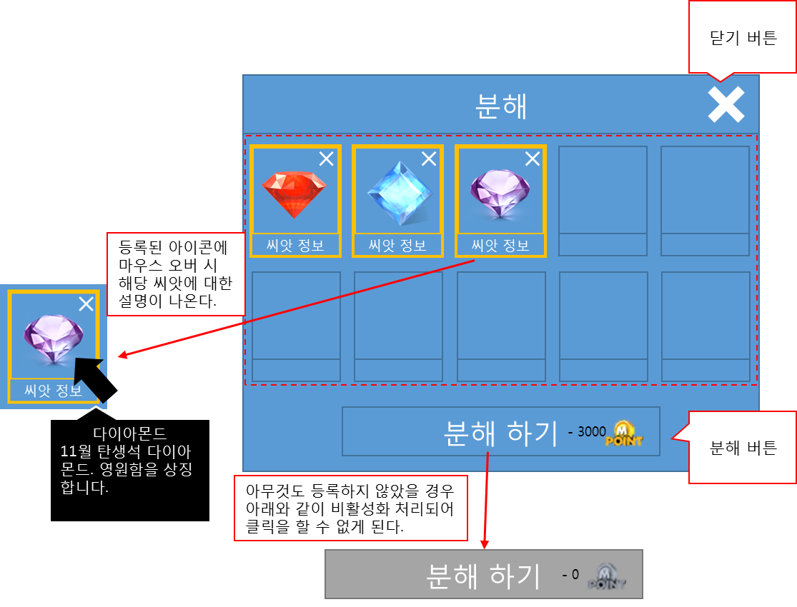

 | 1-2. NPC 분해 인벤토리 UI

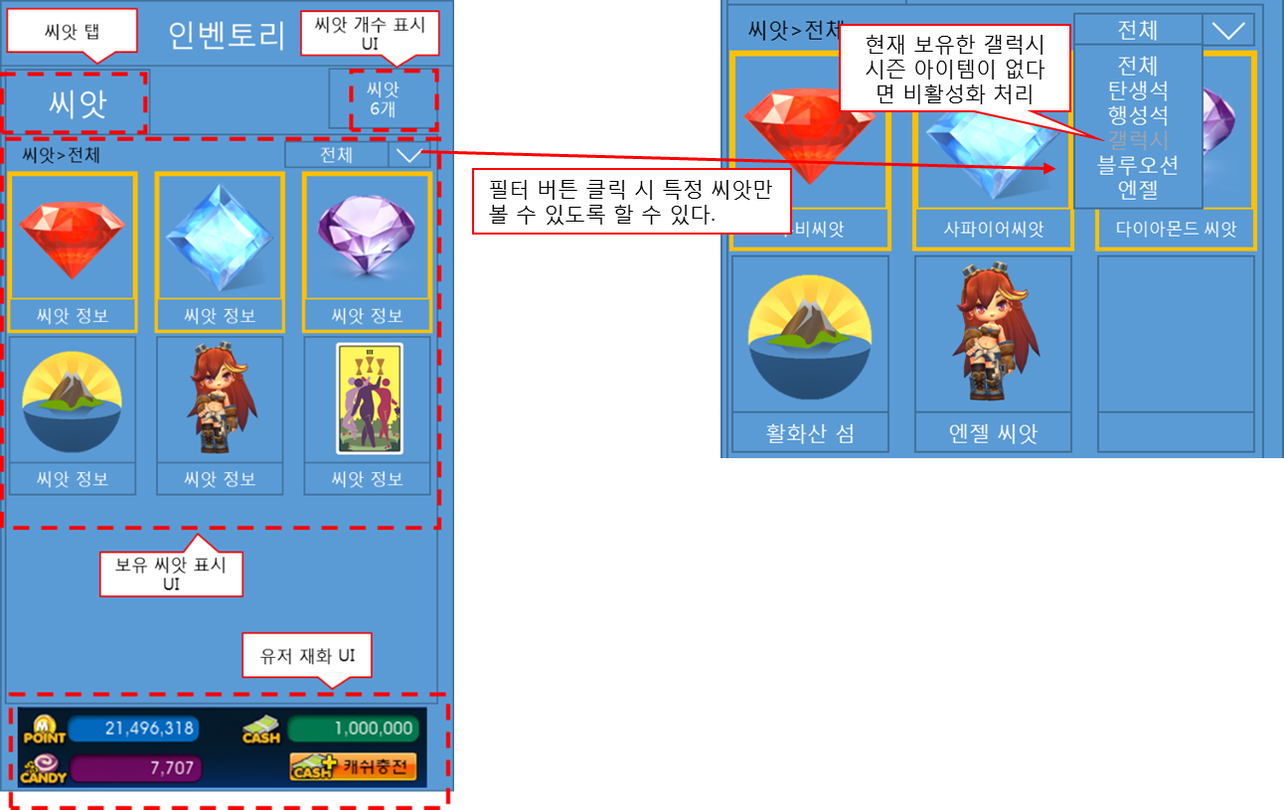

2. 홈가든 도우미 분해 인벤토리 UI

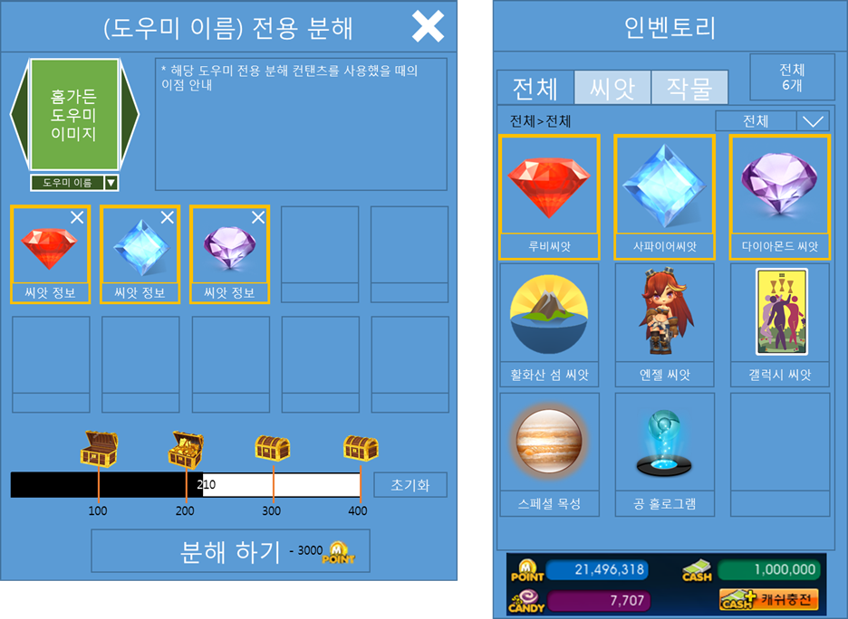

 | 2-1. 홈가든 도우미 등록창 UI

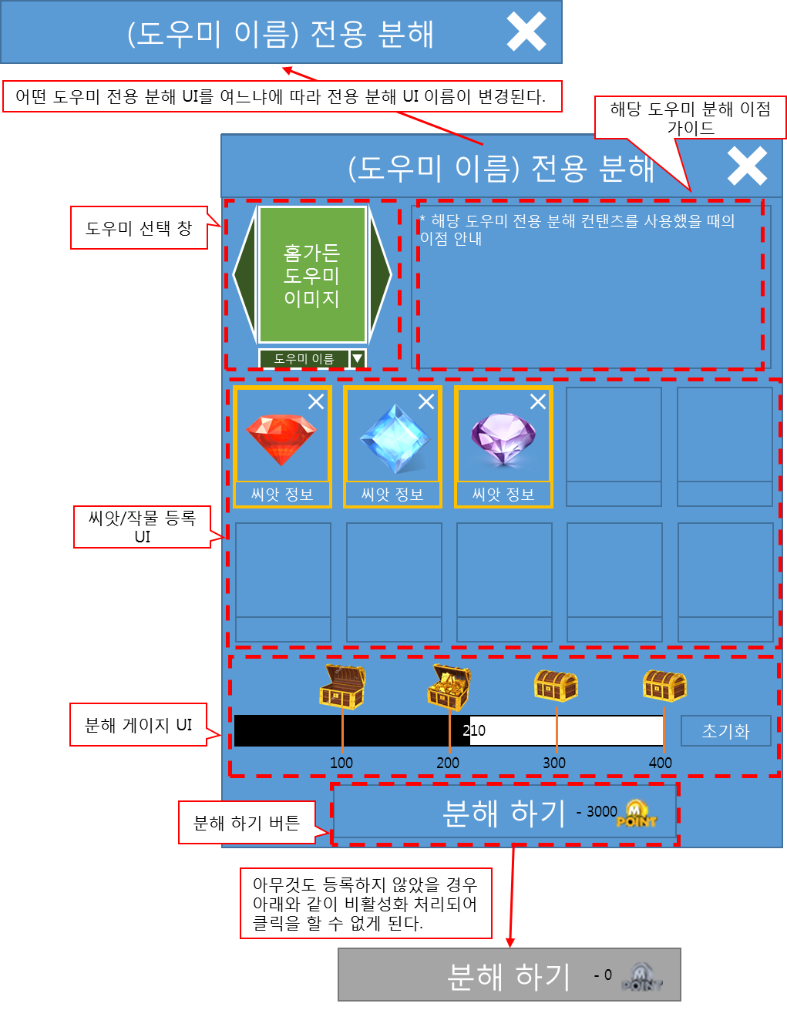

 |  | 2-1-1. 홈가든 도우미 등록창 UI

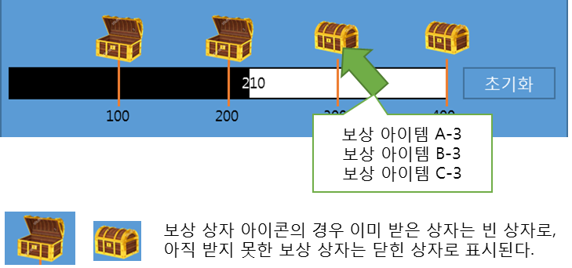

 | 2-2. 홈가든 도우미 인벤토리 UI

조합UI
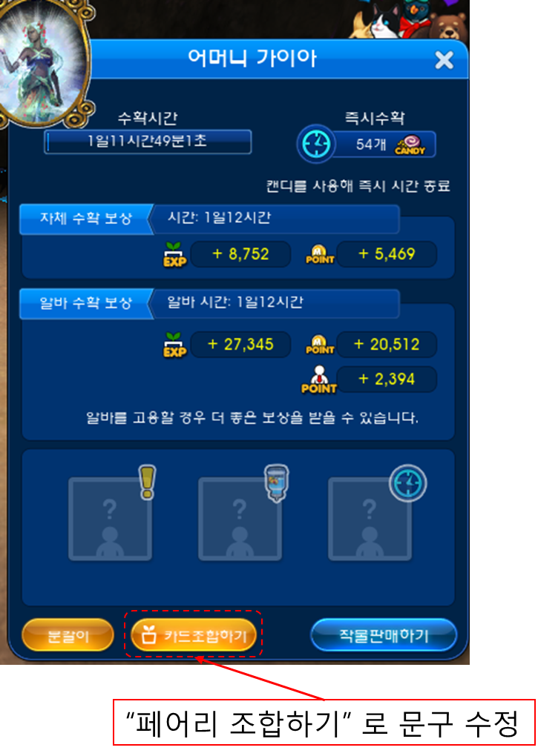
작물 /씨앗 조합 UI

아이템 썸네일
홈가든 시즌 5 관련 추가 아이템 썸네일 및 버프 아이콘

1. 홈가든 작물 / 씨앗 분해 보상 아이템 썸네일

- 홈가든 작물/ 씨앗을 분해 했을 때 나오는 랜덤박스 보상

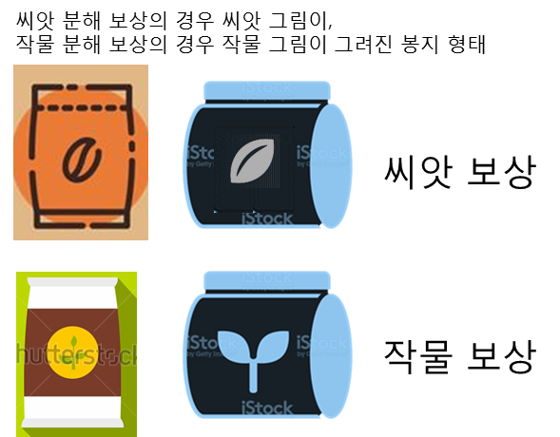

2. 작물 변경권 아이템 썸네일

- 지난 시즌의 작물을 다른 작물로 변경 시켜주는 아이템

 | 갤럭시 변경권 | 블루오션/몬스터 변경권

3. 홈가든 시즌 5 작물 업그레이드 성공률 상승 버프 아이템 썸네일 및 버프

 | 3-1. 홈가든 시즌 5 작물 업그레이드 성공률 상승 아이템 썸네일
 | (옆의 숫자는 단계이며 단계가 올라갈 수록 업그레이드 확률이 올라간다.)

 | 3-2. 홈가든 시즌 5 작물 업그레이드 성공률 상승 버프 아이콘

